※ 문서 작성 가이드 ※
설계 문서 작성 가이드

테스트케이스ID 작성

1. [테스트케이스ID] 양식 - [테스트케이스ID] 양식은 사용자 편의대로 만들 수 있습니다. 예제) SURE-SYSTEM-REQ-001 - [테스트케이스ID]는 테스트케이스 항목에 부여되는 ID로 추적과 연관이 있습니다.
2. [테스트케이스ID]와 추적관계 - 추적.일관성을 위해서 각 항목에 [테스트케이스ID]가 부여되어야하며, 관련된 추적관계의 항목을 일관성있게 [추적]란에 기술해야 합니다. - [추적]란은 현재 문서와 연관된 문서의 작업ID를 입력할 수 있는 항목으로 구성됩니다.
3. 추적 대상 - 추적 대상은 [추적 대상]란에 "O"로 표기된 행의 타 프로세스 작업 ID에 대하여 추적합니다.
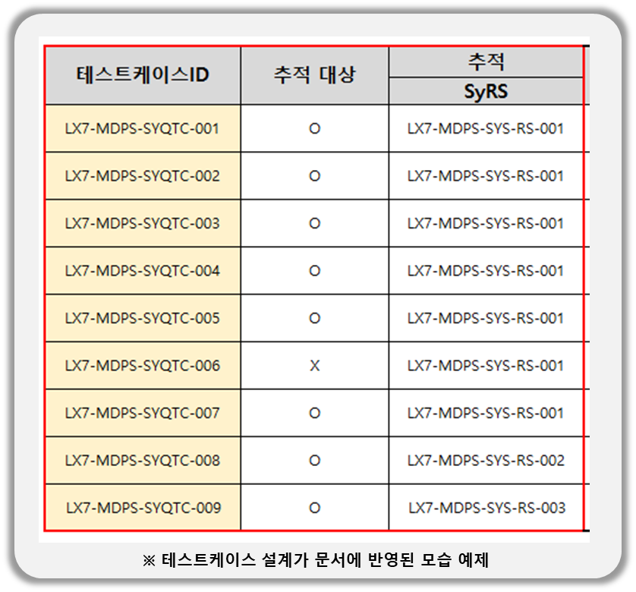
작성 시 주의 사항
* [테스트케이스ID]는 중복으로 여러 번 입력할 수 없습니다. ( [테스트케이스ID 양식] 참고 )
* [테스트케이스ID], [추적 대상], [추적] 각 컬럼에서 셀 병합을 수행할 경우 추적이 불가능하거나, 잘못된 결과를 출력할 수 있습니다.
* [테스트케이스ID], [추적 대상], [추적] 컬럼 외에 다른 컬럼 추가/삭제/편집이 가능합니다.
* [02. 테스트케이스] 시트 상단의 "DocumentID"를 제거하면 추적이 불가능하며, 추적이 필요한 테스트케이스는 반드시 "DocumentID"가 있는 시트에 작성해야합니다.
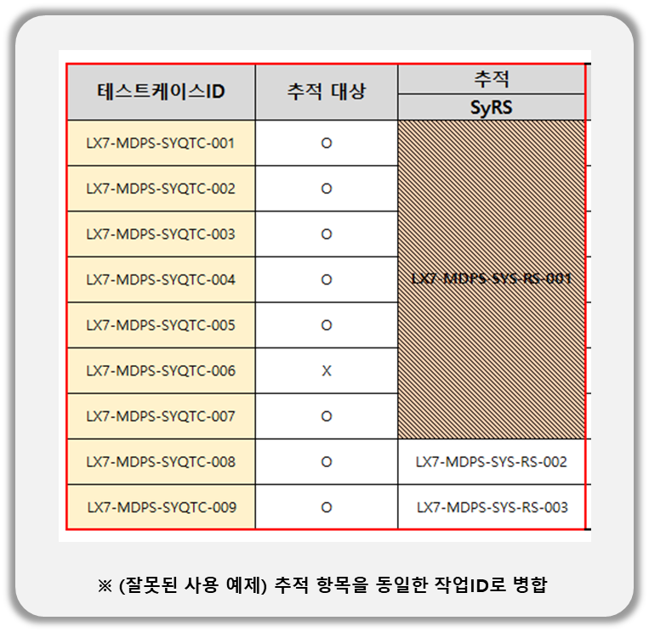 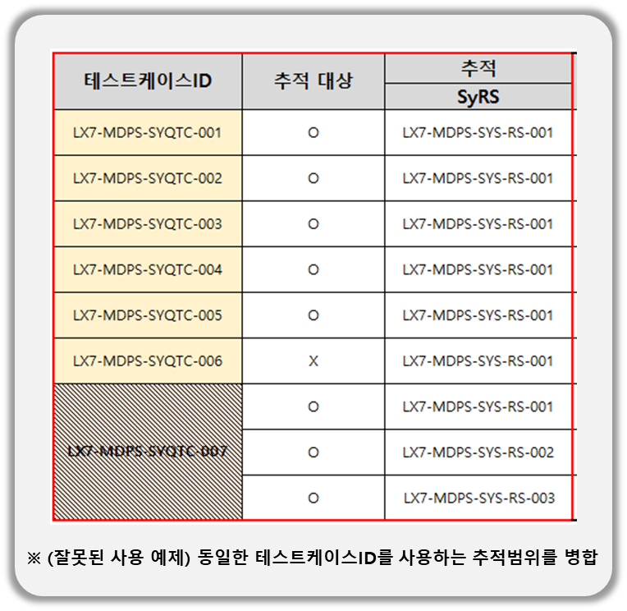 * (잘못된 사용 예) [테스트케이스ID], [추적 대상], [추적] 항목에서 병합 될 경우 추적이 되지 않거나, 정확하지 않을 수 있습니다.

